Sheet1
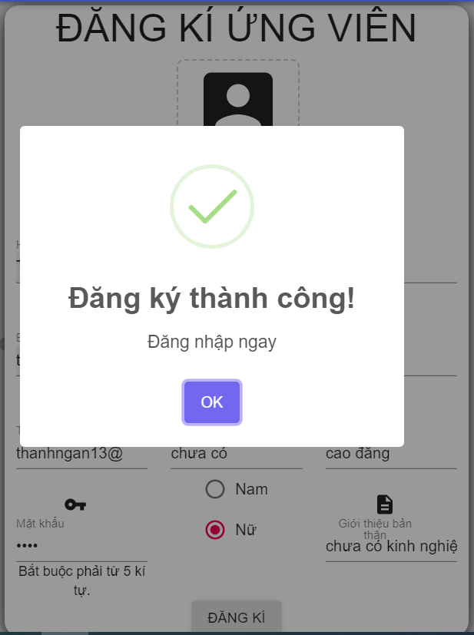
hiển thị thông báo đăng nhập thành công dù nhập mật khẩu không đúng yêu cầu

